Titelblatt
Zum Impressum | Zum Inhalt
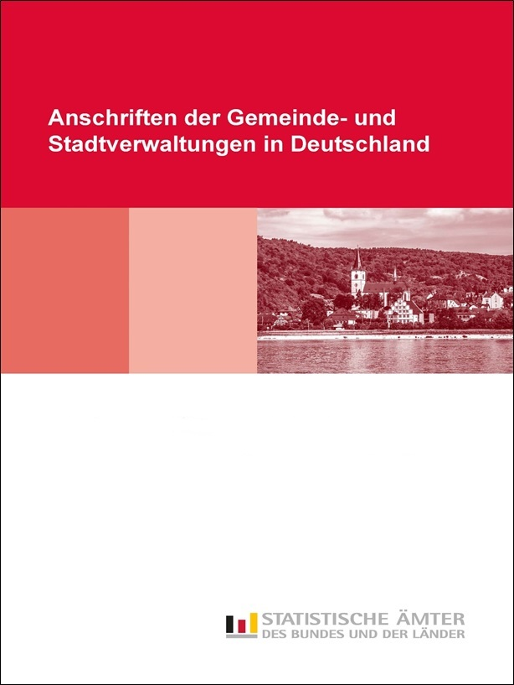
Gebietsstand der Gemeinden 31.01.2023
mit Fläche und Bevölkerung am 31.12.2021 (Jahr)

